상품제안서
아놀드파마 뉴뱀부스포츠타올 /보틀 /3단우양산세트(에코백 포함) | 상품코드: F28347

 |  |  |  |  |  |  | 02-412-0044 | www.easy1.co.kr
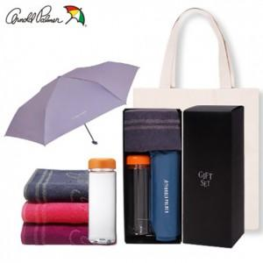

【상세/제작정보】 | 기본수량 미만 인쇄시 비용 추가. 우산,타올,보틀,에코백 인쇄 별도 문의 라벨부착 별도문의

【인쇄/포장옵션】 | 실크, 스티커, 원단인쇄 / 포장지포장

【공급단가】 | 수량 | 100~ | 300~ | 500~ | 1,000~ | 2,000~
*VAT별도 | 단가 | 16,560원 | 16,280원 | 15,870원 | 15,590원 | 15,180원

【상품 URL】 | https://dev.easy1.co.kr:443/src/goods_detail.php?gdno=28347

